INSPECCION
REGISTRO FOTOGRAFICO | HALLAZGO | VALORACIÓN | MEDIDA DE INTERVENCIÓN
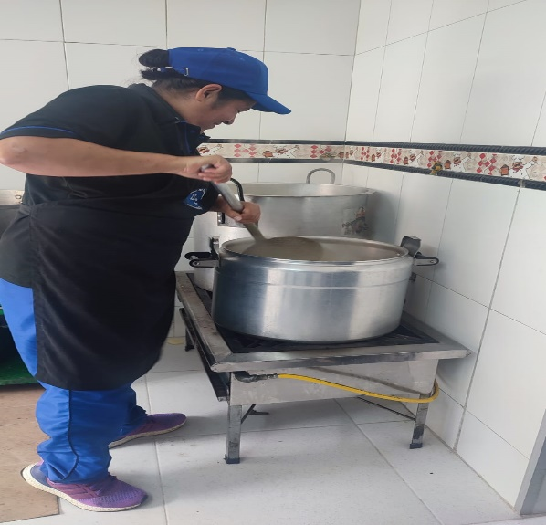 | Se evidencia una condicion insegura al realizar la preparacion del alimento, no se evidencia elementos de proteccion personal adecuados | La valoracion seria altamente negativa y critica por la falta de elementos de proteccion personal y los tiesgos significativos para la seguridad laboral | proporcionar elementos de proteccion personal, implementar supervision y seguimiento, promoviendo la seguridad laboral, se debe dejar claro que los requisitos se deben cumplir y realizar cada actividad de manera correcta
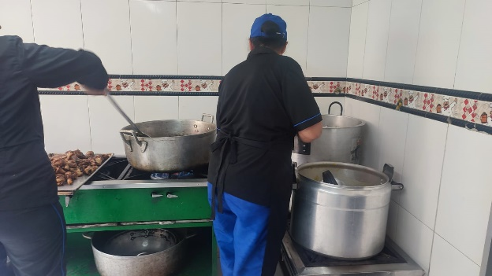 | Se evidencia multiples actos inseguros y condiciones inseguras ya que una de las colaboradoras no tiene la debia distancia de la olla caliente, ninguna cuenta con los elementos de proteccion personal adecuado para esta actividad | La valoracion seria altamente negativa y critica por la falta de elementos de proteccion personal y los riesgos significativos para la seguridad laboral | proporcionar elementos de proteccion personal, implementar supervision y seguimiento, promover charlas de seguridad laboral, capacitaciones de cada actividad a la hora de estar frente a alimentos calientes, se debe dejar claro que los requisitos se deben cumplir y realizar cada actividad de manera correcta
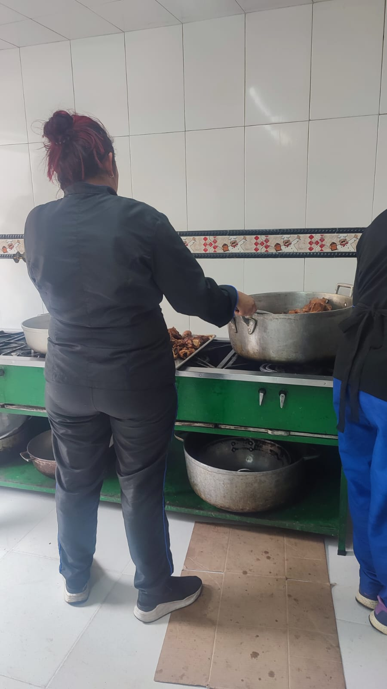 | Se evidencia actos inseguros y condiciones inseguras ya que las colaboradoras tienen un espacio muy corto para la hora de maniobrar varias actividaades en esa zona de trabajo, ninguna cuenta con los elementos de proteccion personal adecuado para esta actividad | La valoracion seria altamente negativa y critica por la falta de elementos de proteccion personal y los riesgos significativos para la seguridad laboral | Proporcionar elementos de proteccion personal, implementar supervision y seguimiento, promover charlas, capacitaciones, pausas activas, se debe dejar claro que los requisitos se deben cumplir y realizar cada actividad de manera correcta
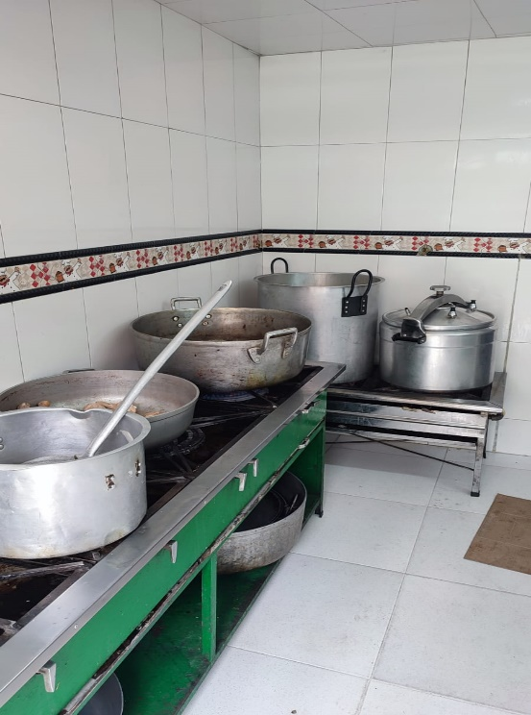 | Se evidencia condición inseguro ya que los colaboradores a la hora de estar cocinando no utilizan las tapas para tapar el alimento preparado, ya que se podrian afectuar salpicaduras y asi mismo quemaduras para los trabajadores | La valoracion seria altamente negativa y critica por la falta de elementos de proteccion personal y los riesgos significativos para la seguridad laboral | Implementar supervision y seguimiento, promover charlas, se debe dejar claro que los requisitos se deben cumplir y realizar cada actividad de manera correcta
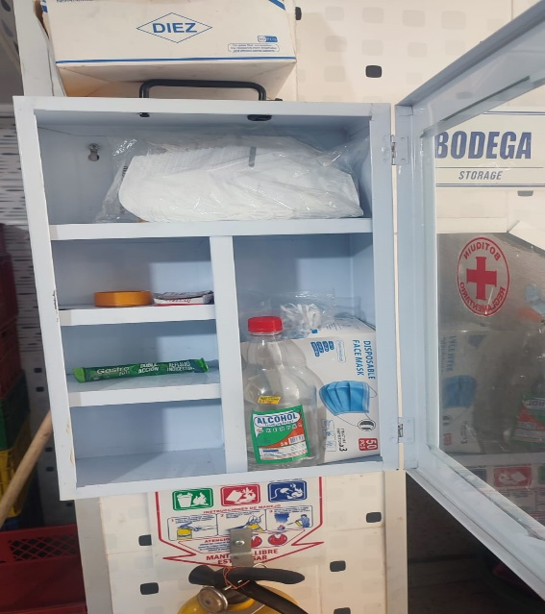 | Se evidencia que el botiquin no cuenta con todos los elementos que deberia de tener | La valoracion seria altamente negativa y critica por la falta de elementos en el botiquien ya que si ocurre algun accidente no tendrian como actuar frente a un colaborador | Implementar supervision y seguimiento, promover charlas, se debe dejar claro que los requisitos se deben cumplir y la importancia del botiquin
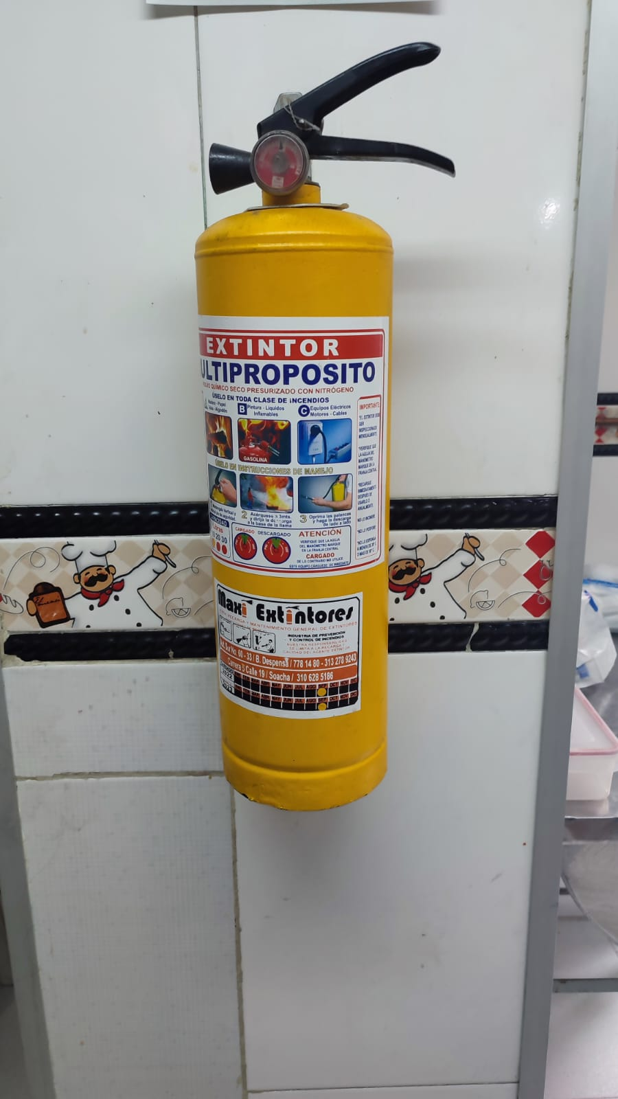 | Se evidencia que el extintor esta vencido y no cuenta con la señalización debida | La valoracion seria altamente negativa y critica por la falta de inspeccion y recarga del extintor ya que si ocurre un incendio no podrian actuar frente a el | Implementar supervision y seguimiento, promover charlas, se debe dejar claro que los requisitos se deben cumplir y la importancia de tener el extintor en buen estado

